Hoja1
Fase 1 (Analisis y planificacion)
Fases de el proyecto | Fecha de incio | Fecha de termino | Realizado | Entrega a tiempo |  |  | Roles |  | Calificacion individual
Analisis y planificacion | 2025-09-22 | 2025-09-24 | PO / PM | SI |  |  | Product Owner | Pizaña Martinez Josue Gael | 10
Diseño de interfaz (base) | 2025-09-22 | 2025-09-24 | Front-end | SI |  |  | Product Manager | Martínez Velasco David | 10
Definicion de la arquitectura | 2025-09-22 | 2025-09-24 | Back-End | SI |  |  | Front-end | Hernandez Jacales Bryan Michel | 10
Fundamento de la BD | 2025-09-22 | 2025-09-24 | BD | SI |  |  | Back-End | Bryan alexander Nieves parra | 10
 |  |  |  |  |  |  | BD | Vázquez López José Alberto | 10
Tareas a realizar |  |  |  |  |  |  | BD | Grimaldo Osorio Diego | 10
Distribucion de trabajo con los roles asignados ,plan de negocios
Product Owner | Product Manager | Front-end | Back-End
Requisitos con el cliente.
Definición de roles y responsabilidades.
Realizacion de interfaces primarias (figma)
Investigacion de la conexion de el front y back
Analisis de la tablas que se requeridas

Fase 2 (Boceto final de las interfaces,inicio de la base de datos)

Fases de el proyecto | Fecha de incio | Fecha de termino | Realizado | Entrega a tiempo | Observaciones | Calificacion
Distribucion de tareas | 2025-09-24 | 2025-09-25 | Product Owner | Si | NO | 10
Revicion de avance y tarea | 2025-09-24 | 2025-09-25 | Product Manager | Si | NO | 10
Bocetos finales | 2025-09-24 | 2025-09-25 | Front-end | Si | NO | 10
Estructura de la base de satos | 2025-09-24 | 2025-09-25 | BD | Si | NO | 10
Funcionalidad de el back end | 2025-09-24 | 2025-09-25 | Back End | Si | NO | 10

El Product Owner se encargó de distribuir las tareas al equipo, destacando la importancia de cada una y estableciendo fechas de entrega. Asimismo, mantuvo comunicación con el cliente para presentar los bocetos finales de las interfaces y obtener su aprobación. Durante todo el proceso, se mantuvo en constante contacto con el equipo, brindando apoyo a cada miembro y resolviendo las dudas que surgían
El Product Manager se encargó de brindar apoyo a todos los miembros del equipo, además de colaborar en la definición y establecimiento de la estructura de la base de datos.
El Front-End se encargó de elaborar los bocetos finales conforme a las preferencias del cliente. Asimismo, desarrolló los prototipos en Figma, integrando la funcionalidad de los botones para que el cliente pudiera comprender la interacción de las interfaces. Además, mantuvo comunicación con el área de base de datos para indicar las tablas necesarias.
El equipo encargado de bases de datos, en conjunto con el resto del equipo, desarrolló la estructura de la base y creó las tablas necesarias en apoyo al área de Front-End. Asimismo, se contempló la separación de carpetas y tablas con el fin de mantener una mejor organización.
El Back-End se encargó de investigar las posibles funciones necesarias para conectar la base de datos con el entorno HTML. El lenguaje seleccionado para el desarrollo fue Python.
Tareas que se realizaron

Evidencias
Back End
Front End
Base de Datos

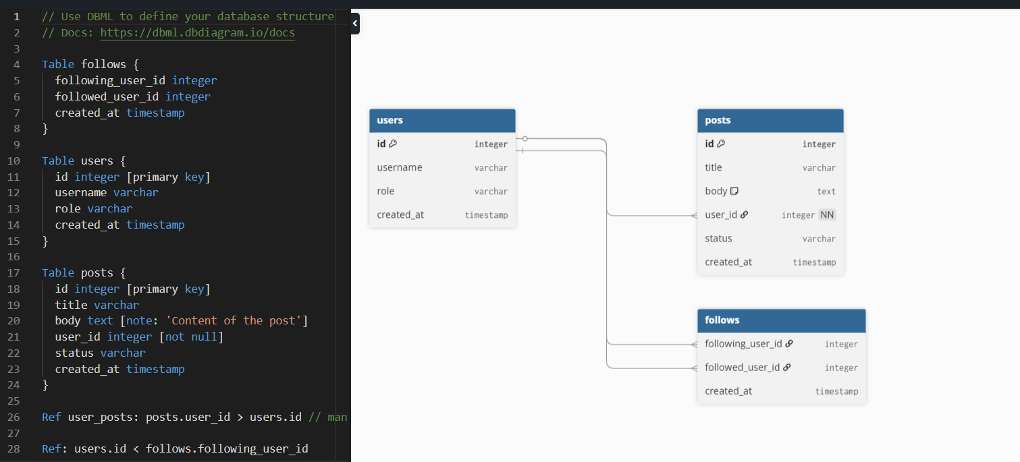
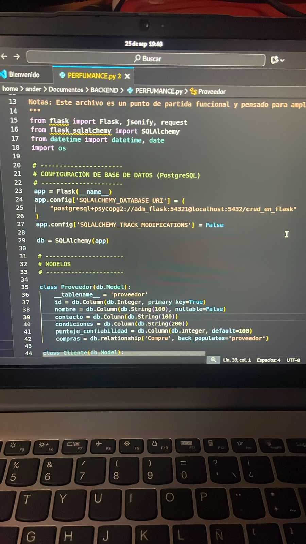
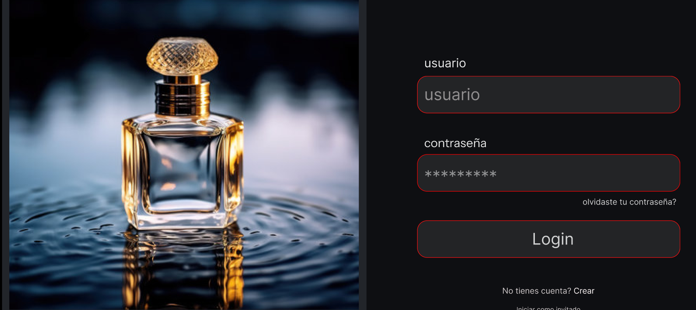

OBSERVACION GENERAL /El equipo trabajo dentro de los tiempos estimados asi como cada miembro cumplio con su tarea asignada estamos en espera de la autorizacion repondiente para empezar a realizar la siguiente fase y emepezar a subir nuetras evidencias a GIT

